关系图
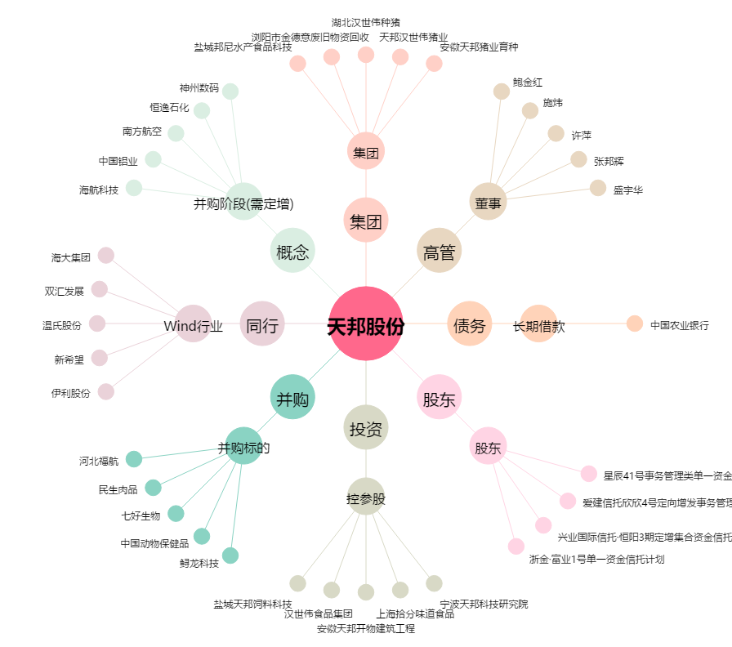
天邦股份[002124.SZ] - 关系概览图

